Пропозиція_товари
 |  |  |  |  |  |  | Додаток № 1 до Запиту
 | Форма цінової пропозиції

(Назва Учасника), надає свою пропозицію щодо участі у закупівлі обладнання для Мітинг Рум
Відомості про підприємство |  |  |  | Повне найменування учасника – суб’єкта господарювання
 |  |  |  | Ідентифікаційний код за ЄДРПОУ або реєстраційний номер облікової картки платника податків
 |  |  |  | Реквізити (адреса - юридична та фактична, телефон, факс, телефон для контактів, e-mail, розрахунковий рахунок)
Відомості про особу (осіб), які уповноважені представляти інтереси Учасника |  |  |  | (Прізвище, ім’я, по батькові, посада, контактний телефон).
Вартість доставки має бути врахована у вартість товару постачальником та включає завантажувально-розвантажувальні роботи на об’єкті з підняттям обладнання на 3-й поверх.

№ п/п | Технічні характеристики та опис |  |  | Кількість, шт | Ціна, за одиницю, (з урахуванням всіх податків і зборів) * | Вартість, грн., (з урахуванням всіх податків і зборів) *

 | Запит** |  | Пропозиція (вказати модель (торгову марку), виробника, параметри та характеристики продукції, фото обов'язково)
1 | 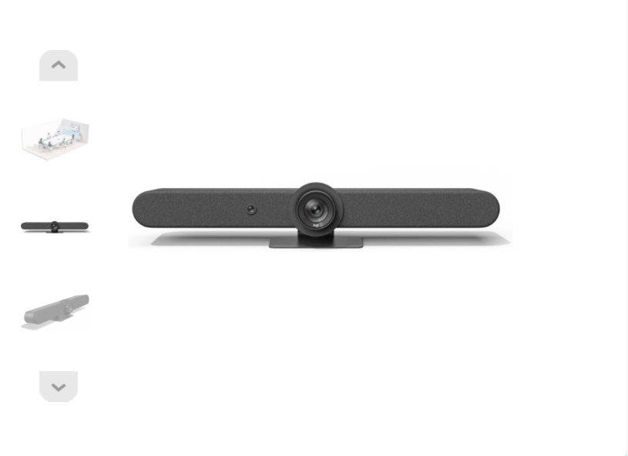 Logitech Rally Bar Graphite Webcam (960-001311) / Веб-камера Logitech Rally Bar | Роздільна здатність відео UHD (3840х2160) Частота кадрів на секунду 30 Фокусування автофокус Кріплення настільний Кут огляду 132 ° Інтерфейс Wi-Fi , HDMI , USB 3.0 , Bluetooth Мікрофон вбудований мікрофон Колір чорний Гарантія: не менше 12 місяців |  | 1 |  | 0.00
2 | 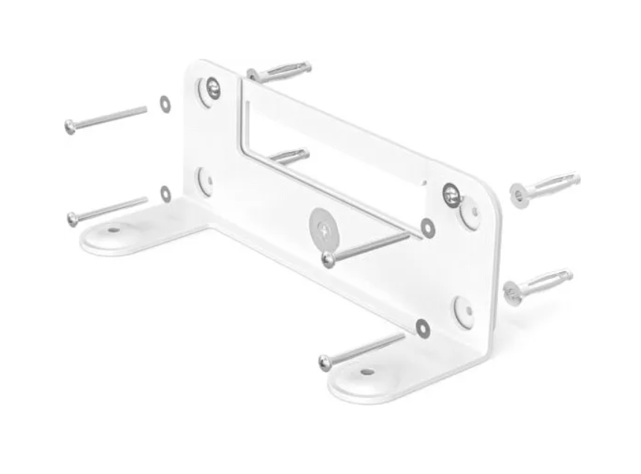 Кріплення Logitech Wall Mount Video Bars | Сумісні пристрої: Rally Bar, Rally Bar Mini Розміри (Д x Ш x В) 236 x 84 x 100 мм Комплект постачання: Настінне кріплення, Адаптер для нахилу вниз, Гвинти, Документація |  | 1 |  | 0.00
3 | 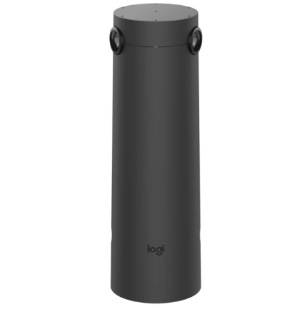 Веб-камера Logitech Sight USB Graphite | 7 всенаправлених цифрових мікрофонів MEMS Камера з двома об'єктивами Платформа Logitech Collab OS Роздільна здатність сенсора: 4K Можливості підключення RJ-45 Колір Graphite Комплектація Камера Кріплення Документація Розміри товару (без упаковки), мм169x169x93.4 (ШxВxГ) Вага (без упаковки), г 1500 Гарантія: не менше 12 місяців |  | 1 |  | 0.00
4 | 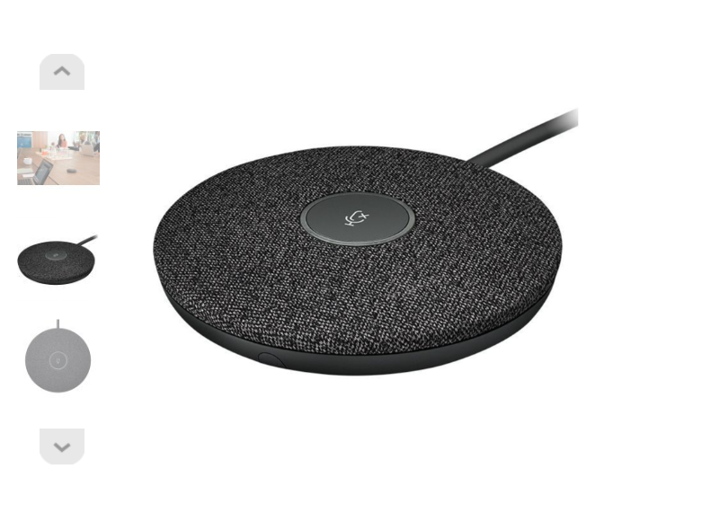 Мікрофон Logitech Rally Mic Pod для Rally Ultra-HD ConferenceCam | Направленість всенаправлений Чутливість -27 дБ Діапазон частот 90 - 16 000 Гц Особливості для конференцій Довжина проводу 3,0 м Фізичні характеристики Розмір 21 х 102 мм Колір чорний Гарантія: не менше 12 місяців |  | 2 |  | 0.00
5 | 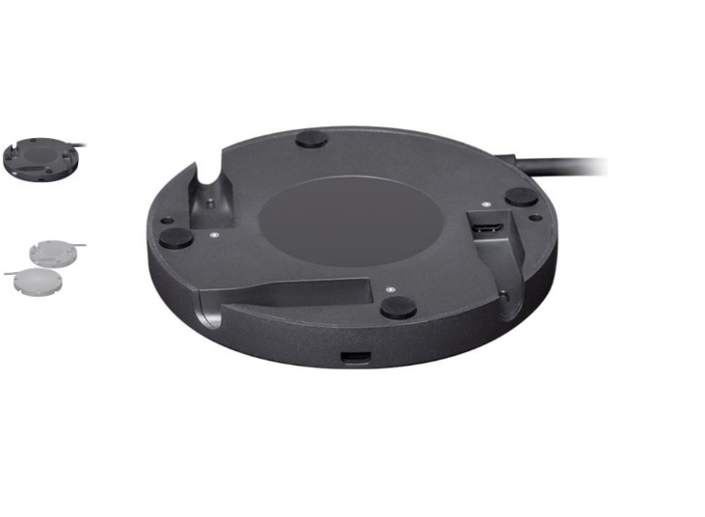 Концентратор Logitech Rally Mic Pod Hub | Кріплення для мікрофону Logitech Rally Mic Pod Тип зовнішнє Три 12-контактних роз'єми для підключення модульних мікрофонів Rally або додаткових концентраторів для модульних мікрофонів Rally в будь-якому поєднанні. Виробник Logitech |  | 2 |  | 0.00
6 | 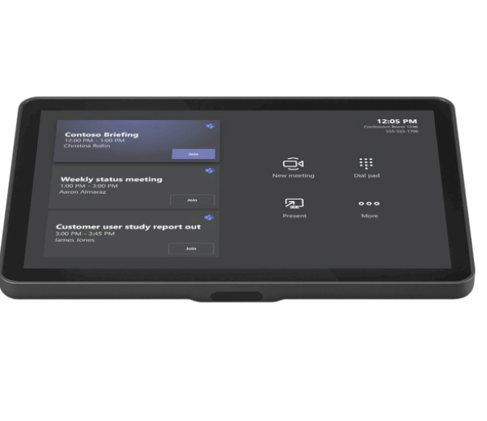 Система для відеоконференцій LOGITECH Tap IP Meeting Room Touch Controller Graphite | Сенсорна панель для управління конференц-залом Установка: настільна, настінна Бездротове підключення: Wi-Fi та Bluetooth Порти та інтерфейси: 1 × Fast Ethernet Дисплей: 10.1" (1280 x 800), сенсорный, кут зображення 14° Гарантія: не менше 12 місяців |  | 1 |  | 0.00
7 | 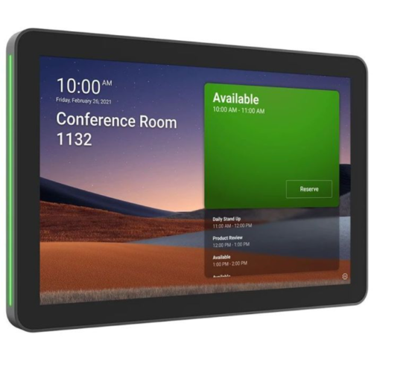 Система відеоконференції Logitech Tap Scheduler Graphite USB Touch Screen | Панель планування конференц-залів Характеристики: Вбудований акселерометр | Вбудований датчик зовнішнього освітлення 100 мм x 100 мм VESA FDMI | Кабельні виходи: горизонтальний/вертикальний/центральний Розмір: діагональ 10,1 дюйми | IPS (внутрішньоплощинне перемикання) | РК-панель зі світлодіодним підсвічуванням | Роздільна здатність: роздільна здатність 1280 x 800 | Сенсорний: ємнісний, мультитач на 10 пікселів. | Яскравість: 400 ниток | Контрастність: 1000:1 | Захист від відбитків пальців: олеофобне покриття. | Кут огляду: 85 градусів (В/Д/Л/П) | Кут положення: 0 градусів (плоский на монтажній поверхні) | Живлення через Ethernet (PoE), пристрій IEEE 802.3af типу 1 класу 3. | Bluetooth 5.0 (неактивний, зарезервований для використання у майбутньому) | Повне шифрування: AES-128. | Шифрування даних: симетричні ключі, PKI Ідентифікація пристрою: захищена атестацією пристрою. | Захист ключів: Arm TrustZone Сумісність ПЗ: Microsoft Teams Panel | Zoom Rooms Scheduling Display | Robin-Powered scheduling panel |Appspace | RICOH Spaces | Meetio Колір Graphite Комплектація: Планувальник Logitech Tap | Монтаж на різні поверхні (скло/гіпсокартон) Аксесуар для кутового кріплення кріплення імпоста | Монтажне встаткування | Документація Розміри товару (без упаковки), мм 165x246.2x28.5 Вага (без упаковки), г 700 Гарантія: не менше 12 місяців |  | 1 |  | 0.00
8 | 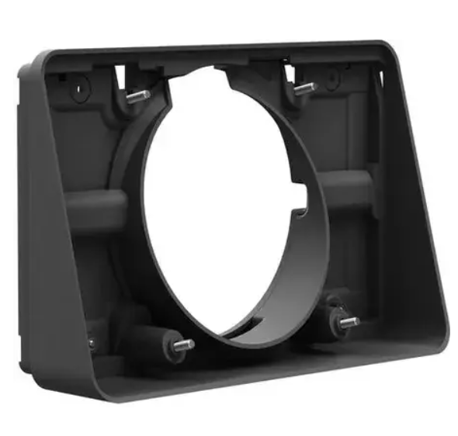 Аксесуар для презентаційного обладнання Logitech Wall Mount For Tap Scheduler Graphite Ww | Графітово-сірий кронштейн для Logitech Tap Scheduler Graphite . Кронштейн включає монтажні метізи Розміри (мм): 132.1 х 213.4 х 54.8 Кут огляду 14°. |  | 1 |  | 0.00
9 | 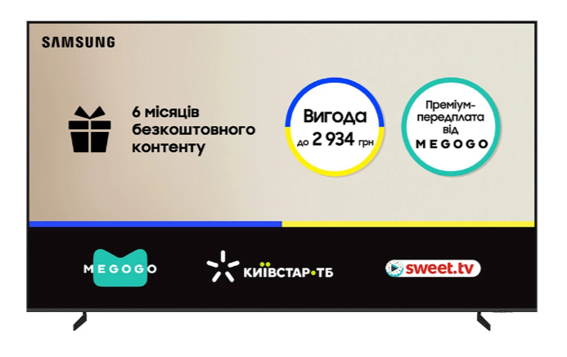 Телевізор SAMSUNG QE85QN80FAUXUA | Діагональ 85" Роздільна здатність 3840 x 2160 (4K UHD) Формат екрану широкоекранний (16:9) Технологія підсвічування MiniLED Технологія дисплея Neo QLED Колір рамки сріблястий Рік випуску 2025 Зображення Контрастність Quantum Matrix Technology Core Частота розгортки 144 Гц HDR так Процесор обробки зображення NQ4 AI Gen2 Processor Технології для покращення зображення HDR 10+, Real Depth Enhancer, Smart Calibration, Filmmaker Mode, Neo Quantum HDR, Auto HDR Remastering, Supersize Picture Enhancer Функції та можливості Smart TV зі Smart TV Операційна система Tizen Особливості VRR Бездротові комунікації Bluetooth AirPlay; Wi-Fi; Версия Bluetooth 5.3 Вбудовані тюнери DVB-C DVB-T2; DVB-S2; аналоговий; Керування голосом; зі смартфону Функції караоке Smart Things; Стандарт кріплення VESA 600 x 400 Інтерфейси Роз'єми USB LAN (Ethernet); CI; оптичний (цифровий); аудіовихід L/R; антенний вхід (RF); HDMI 2.1; USB роз'ємів 2 HDMI 2.1 роз'ємів 4 Гарантія: не менше 12 місяців |  | 1 |  | 0.00
10 | 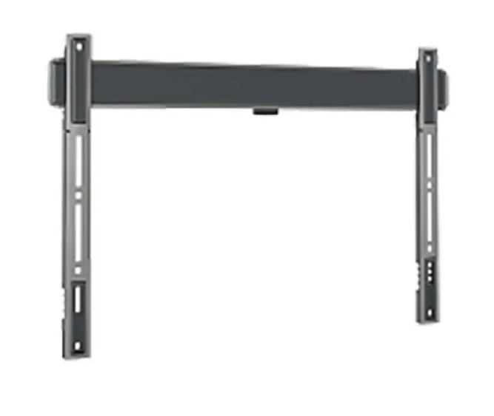 Кріплення для телевізора Vogels TVM 5605 Black | Тип кріплення Фіксоване Максимальне навантаження 100 кг Максимальна діагональ 100'' Мінімальна діагональ 40'' |  | 1 |  | 0.00
Всього вартість пропозиції, грн* |  |  |  |  | 0.00
* Товариство Червоного Хреста України є громадською неприбутковою організацією і просить надати максимальні знижки на товар, вказаний у ціновій пропозиції.
** Закупівля відбувається одним лотом
Умови оплати: _______ (обов’язково заповнити!)
Термін поставки: _______ календарних днів з моменту укладення договору (обов’язково заповнити!)
Примітка: вартість одиниці продукції та загальну вартість пропозиції потрібно заповнювати у гривнях, зазначаючи цифрове значення, яке має не більше двох знаків після коми.
Учасник повинен врахувати у вартості пропозиції всі витратні матеріали, необхідні для повноцінного підключення та введення обладнання в експлуатацію(зокрема кабелі, перехідники, кріплення тощо).
Ми погоджуємось, що всі витрати, пов’язані з доставкою товару, завантажувально-розвантажувальними роботами, здійснюються за рахунок Постачальника за наданою адресою: м. Дніпро (точна адреса буде надана переможцю закупівлі під час укладення договору).
Ми погоджуємося та ознайомлені з умовами типового Договору ТЧХУ (Додаток №2 до Запиту).
Ми погоджуємося з умовами, що Замовник має право розділити дану закупівлю між декількома постачальниками за умови наявності більш вигідних умов на різні позиції.
Ми погоджуємося з умовами, що Ви можете відхилити нашу чи всі надані пропозиції, та розуміємо, що Ви не обмежені у прийнятті будь-якої іншої пропозиції з більш вигідними для Вас умовами.
Ми погоджуємось зафіксувати цінову пропозицію протягом 90 днів календарних днів з моменту подачі
Подаючи свою пропозицію ми підтверджуємо повну комплектацію та відповідність умовам зазначеним в Запиті.
Учасники повинні надсилати цінові пропозиції з підписом і печаткою (за наявності)

 | Керівник організації/ФОП:____________________________ ( ____________________)
 | МП підпис ПІБ

